Sheet1
Zadanie | Opis i cele | Uwagi | Osoba/Osoby | Termin
Komputer pokładowy | Mikrokontroler sterujący poszczególnymi modułami mini-robota | projekt elektroniki, STM32 | Bartosz | 14.04.20
 | 1. Wybór mikrokontrolera (dostępność, procesor, zużycie energii, rozdzielczość przetwornika A/C do pomiarów)
 | 2. Napisanie programu integrującego działanie poszczególnych modułów
Moduł ruchu | Rozwiązanie ruchowe zapewniające mobilność mini-robota | 3 koła (1:2) | motor DC, ultrasoniczny | Estera + Filip | https://www.techeblog.com/real-life-transformers-robot-has-wheels-that-turn-into-legs/
 | 1. Wybór środowiska działaności roju robotów (ziemia i/lub powietrze i/lub woda)
 | 2. Przegląd istniejących rozwiązań realizacji ruchu miniaturowych urządzeń (motory/aktuatory ultrasoniczne, silniki dronów, )
 | 3. Zaproponowanie/wykorzystanie rozwiązania na bazie dostępnych metod wytwarzania/dostępnych elementów handlowych
Moduł łączności | Zapewnienie łączności z bazą sterującą i pozostałymi/okolicznymi (?) mini-robotami | podczerwień ew. WiFi | | Michał + ew. Filip
 | 1. Wybór pasma - dostępność elektroniki, wymagana przepustowość |  |  | https://docs.rs-online.com/ba75/0900766b80ed1fa0.pdf | Propozycja do komunikacji: robot<->robot oraz robot->komputer. Coś z pasma RC5(pilot telewizyjny) | https://sklep.avt.pl/avt5104.html | Propozycja do wysyłania komunikatów komputer->robot | https://botland.com.pl/pl/odbiorniki-podczerwieni/181-odbiornik-podczerwieni-tsop2236-36khz.html | Propozycja odbiornika komputer/robot->robot
 | 2. Integracja modułu łączności ze sterowaniem pokładowym
Moduł zasilania | Rozwiązanie zasilające całe urządzenie (moduły ruchu, łączności i funkcjonalny) przez czas wystarczający do wykonania zadania/zadań | zegarkowa, akumulator? | Filip
 | 1. Określenie zużycia energii poszczególnych modułów
 | 2. Zaproponowanie rozwiązania (akumulatory i/lub fotoogniwo, akumulatory i inne źródło, same akumulatory i port ładowania)
 | 3. Zaprojektowanie miniaturowej realizacji wystarczającej do zasilenia aktywnego mini-robota przez określony czas
Moduł funkcjonalny | Moduł wykonujący pomiar w lokalizacji mini-robota |  | Filip | https://botland.com.pl/pl/czujniki-cisnienia/7245-bmp280-cyfrowy-barometr-czujnik-cisnienia-110kpa-i2cspi-33v.html
 | 1. Wybór rodzaju pomiaru (ciśnienie, temperatura, pole EM, albedo gruntu, wilgotność itd. itp.)
 | 2. Wybór czujnika/sensora/modułu realizującego pomiar
 | 3. Zintegrowanie sygnału pomiaru z komputerem pokładowym
Baza sterująca | Zapewnienie łączności z rojem mini-robotów | komputer + pilot | zależne od łączności
 | 1. Wybór pasma i modułu łączności
 | 2. Realizacja pełnego układu elektronicznego (z gotowych części lub od zera) pozwalającego na odczyt zadanego programu i jego przesłanie do roju
 | 3. Implementacja interfejsu pozwalającego na zadawanie rozkazów do roju
Moduł antykolizyjny | https://botland.com.pl/pl/analogowe-czujniki-odleglosci/23-sharp-gp2y0a41sk0f-analogowy-czujnik-odleglosci-4-30cm.html
 | 2

PROJEKT V2
Informaje ogólne | Typowy i całkiem prosty montaż w przypadku teleskopów to montaż paralaktyczny. Taki proponuję zastosować. |  |  | Termin
 | Elektronika jest drugorzędna, więc proponuję olać wgl programowanie, tym bardziej, ze jest ono bardzo skomplikowane.
 | Ten projekt i tak powstanie tylko na kartce, więc nie ma co się tak angażować, trzeba zrobić odpwiednie sterowanie mechaniczne.
Zadanie | Opis i cele | Uwagi | Osoba/Osoby
Przegląd rozwiązań | Trzeba sprawdzić jak wyglądają takie urządzenia, jakie silniki się stosuje i ustalić z jaką dokładnością muszą się poruszać, zakres ruchu. |  | Wszyscy
Parametry | Waga, dokładność, zakładana cena, materiały, wielkość itp. po ustaleniu tego możeby zacząć projektować takie urządzenie, te parametry określimy na walnym zgromadzeniu 21.04 |  | Wszyscy
Wybór silników | Trzeba sprawdzić gabaryty, siłę, ewentualnie przekładnię, żeby było wiadomo w jaki sposób projektować takie urządzenia, trzeba wiąć pod uwagę również enkodery |  | Esterka
Modelowanie | No to zaczniemy rysować, tylko trzeba ustalić jedną wersję inventora, żeby nie było problemu ze zgodnością | 2019/20?
Układ [...]

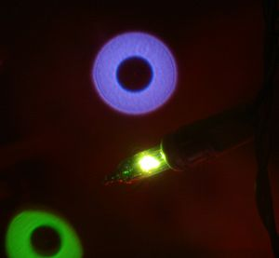
Bibliografia
http://www.quadibloc.com/science/opt03.htm

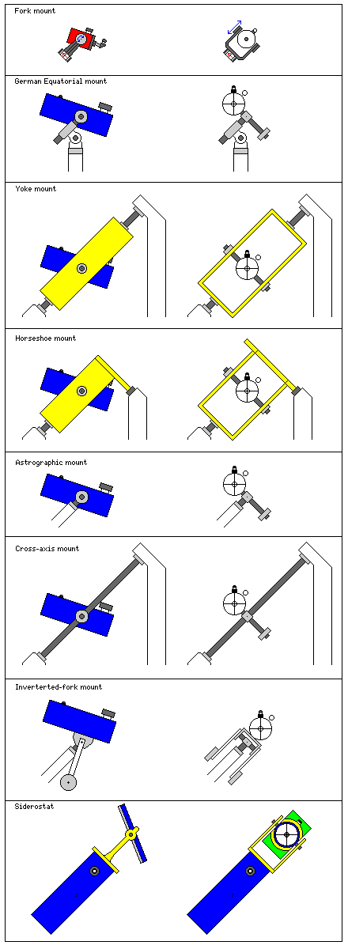
http://www.mathis-instruments.com/Design/ForkGerman.html
https://starizona.com/tutorial/fork-mounts/
https://webarchive.loc.gov/all/20100808021549/http://brunelleschi.imss.fi.it/museum/esim.asp?c=202501
https://en.wikipedia.org/wiki/Equatorial_mount
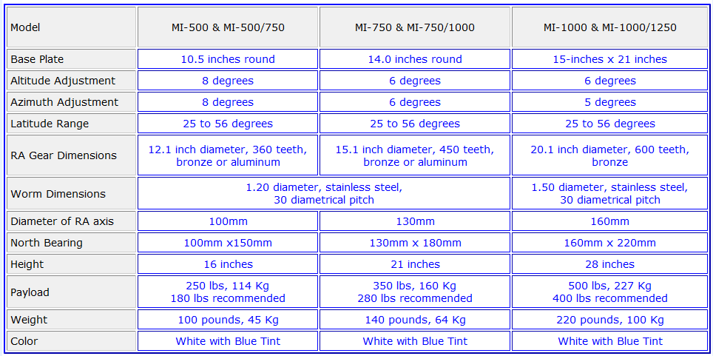

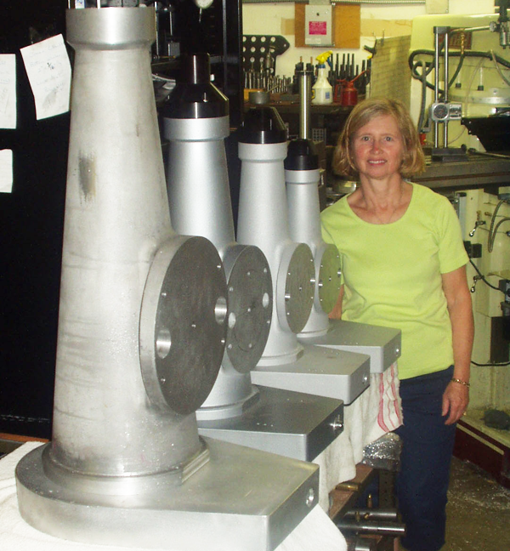

25.04.20
System niemiecki równikowy |  | TERMIN 26.04.20 - 20:00

Pozycjonowanie
 | Enkoder lub żyroskop światłowodowy | Bartosz Mirecki
Napęd
 | Silnik DC z przekładnią | Estera Pawlikowska
Elektronika
 | Kontrola ruchu, odczyt pozycji, bezprzewodowe łącze? | Michał Wincel
 | Rejestracja obrazów, kontrola parametrów
Mechanika
 | Uchwyt do tubusa | Filip Łabaj
 | Przełożenia ruchu i aktuatory? | Filip Łabaj

 | Elektronika i software
Otwarty standard ASCOM | https://ascom-standards.org/
Współrzędne | https://pl.wikipedia.org/wiki/Deklinacja_(astronomia) | DEC + RA

 | Mechanika - obliczenia, ocena jakości/dokładności; error correction w różnych wydaniach
 | https://www.dfmengineering.com/news_eng_article_4.html
 | https://www.dfmengineering.com/news_telescope_gearing.html
 | Elementy handlowe
wersja lux | http://www.gototelescopes.com/gears.htm
wersja chiny | https://www.alibaba.com/showroom/telescope-worm-gear.html

 | Inne
Ed Noffsinger i jego teleskop | https://docs.google.com/viewerng/viewer?url=https://static.secure.website/wscfus/9966957/10198387/final-galley-proof-11-28-12-dreamobsfeb13v2.pdf
ut supra | https://www.youtube.com/watch?v=Qnrjve2AEhY&feature=emb_title

step do mocowania | https://drive.google.com/drive/folders/1M-AFM3P0kppcBDoc-_JktLe9zysEo9GJ

Silnik DC z enkoderem | https://botland.com.pl/pl/silniki-dc-z-przekladnia-i-enkoderami/14806-silnik-z-przekladnia-25dx58l-49911-6v-11rpm-enkoder-cpr-48-pololu-2291.html
 | aktualizowana przez Pololu wersja: https://www.pololu.com/product/4831

Elektronika |  | TERMIN 01.05.20 - 20:00 | Sterowniki w proponowanych poniżej
 | Sterowanie silnikami DC, zczytywanie pozycji - typy sygnałów, metody zadawania pozycji etc. | Michał W. | https://www.pololu.com/product/2291/specs
 | Koordynaty - kompas, GPS, zadane współrzędne + wysokość -> wykorzystanie do pozycjonowania | Michał W.
 | Wymagania zasilania całego urządzenia | ..
Mechanika
 | Przekładnia - wyliczenie przełożenia, dobór typu przekładni, obliczenie sprawności | Bartosz Mirecki | https://www.dfmengineering.com/news_eng_article_4.html
 | -Paski GT2 8 - 12 mm, brak histerezy w jednym kierunku
 | Montaż teleskopu, przeciwwaga | Rysunki | Filip
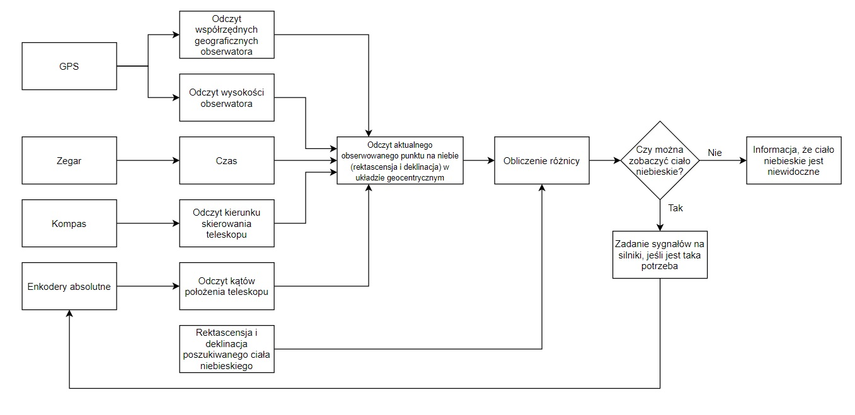
Inne
 | Mail do prowadzącego | Estera

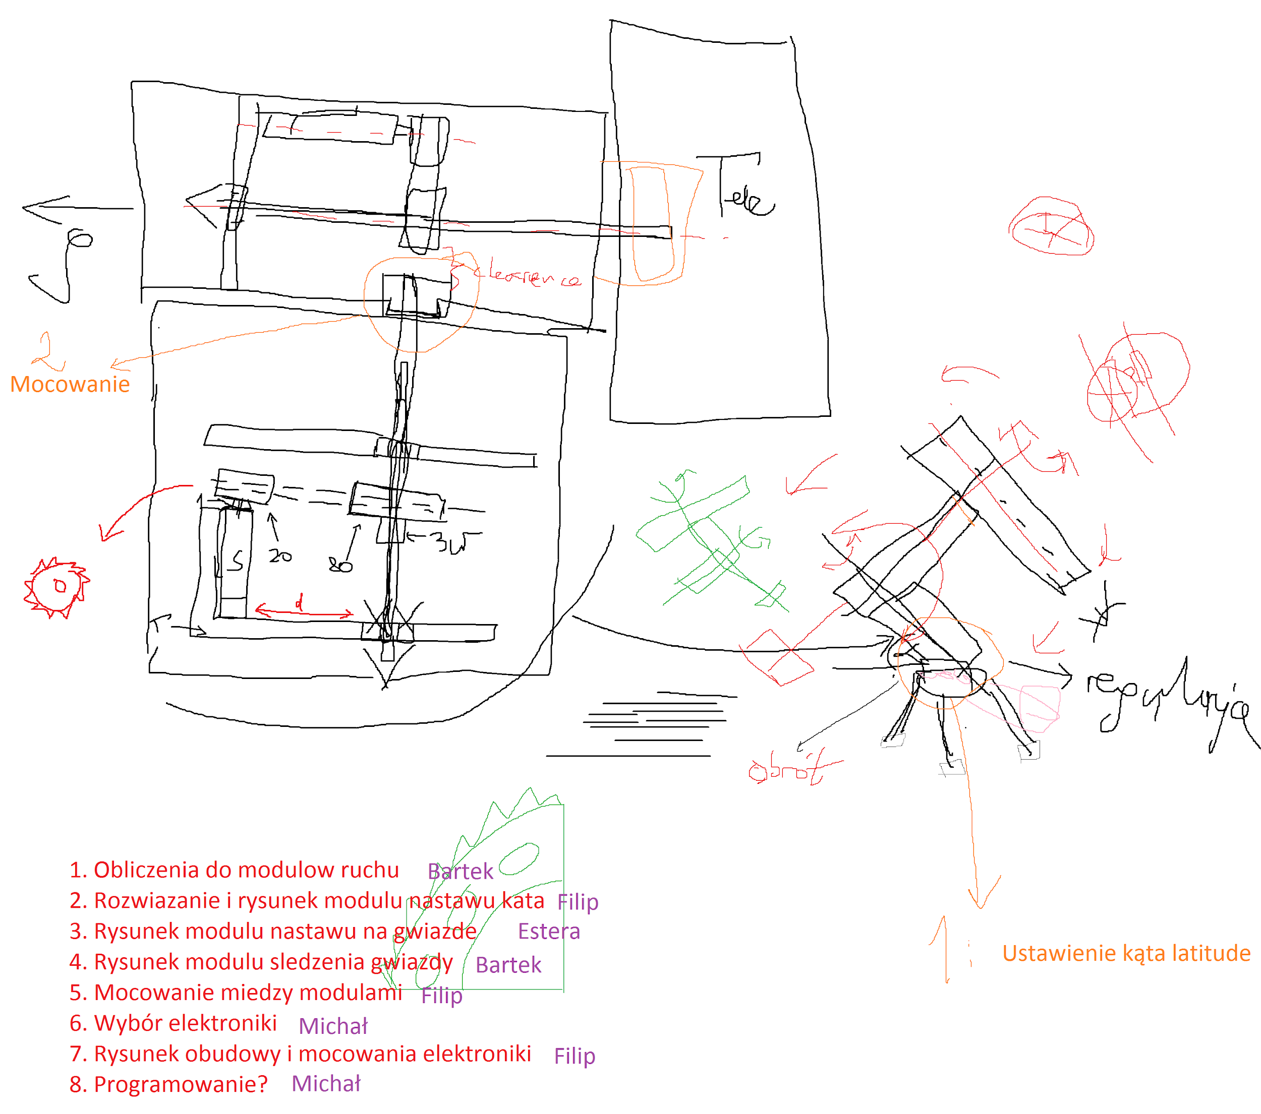
TERMIN 15.05.20 - 20:00

Obsługa uchwytu | https://www.skyatnightmagazine.com/advice/how-to-set-up-an-equatorial-mount/

